react
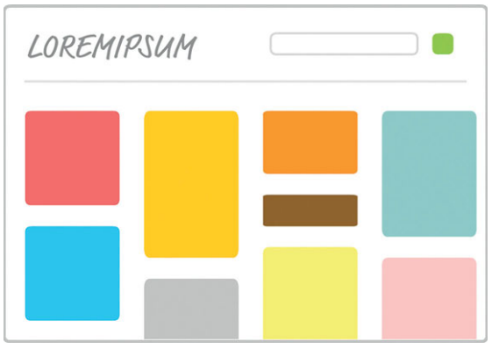
topic | complexity | questions | answers | descriptions | solutions | grade
common | 1 | Что такое виртуальный DOM? | На запрашивание элементов вручную, добавление дочерних элементов удаление поддеревьев и выполнение других операций с DOM в браузере тратится больше всего времени. Манипулирование виртуальной DOM происходит чрезвычайно быстро, и в нужное время библиотека React обновляет реальную DOM. Для этого она сравнивает виртуальную DOM с реальной, выявляя критически важные преобразования, и вносит минимальные изменения, необходимые для поддержания актуальности DOM, в рамках процесса, называемого сверкой (reconciliation). |  |  | 9
jsx | 1 | Что такое JSX? | JSX - это язык, который позволяет легко смешивать код JavaScript с HTML-подобными тегами для определения элементов пользовательского интерфейса (UI) и их функциональности. шорты |  |  | 10
common | 1 | Какие аргументы принимает метод render? | Метод render принимает два аргумента: 1. HTML-подобные элементы, которые необходимо вывести. 2. Место в DOM, где React должна отобразить JSX. ReactDOM.render( <h1>hello there</h1>, document.body );
architect | 1 | Как бы вы разделили макет на компоненты?
common | 1 | Как можно создать компонент? | 1) используя классы - class HelloWorld extends React.Component { render() { return <p>hello world</p> } } 2) используя функцию - const HelloWorld = () => <div>hello world</div>
common | 1 | Сколько вариантов техник подключения react? | 1) дескриптор скрипт 2) node через webpack или другой сборщик |  |  | 10
jsx | 1 | как работает jsx? | транспилируется за счёт babel в js вот этот код <div style={cardStyle}> <Square color={this.props.color} /> <Label color={this.props.color} /> </div> транспилируется в этот React.createElement( "div", {style: cardStyle}, React.createElement(Square, {color: this.props.color}), React.createElement(Label, {color: this.props.color}) ); шорты |  |  | 8
common | 1 | как избавитсья от ошибки? Each child in an array or iterator should have a unique "key" prop | передать prop key. Свойство key помогает React эффективно обновлять DOM. |  |  | 7
lifecycle | 2 | Какой метод вызывается сразу после монитрования? | componentDidMount, useEffect |  |  | 10
common | 1 | Какие методы есть для работы с состоянием? | setState, useState
common | 1 | Как происходит обновление компонента? | Всякий раз, когда вызываем метод setState и обновляем props, метод render компонента вызывается автоматически |  |  | 10
common | 2 | Зачем нужен syntheticEvent? | Обработчики событий получают экземпляр SyntheticEvent, это кроссбраузерная обёртка над нативным экземпляром события. У неё такой же интерфейс, как и у нативного события, включая методы stopPropagation() и preventDefault(). шорты |  |  | 8
common | 2 | Как быть если нужно событие, которое реакт не поддерживает? | Прикреплять через addEventListener |  |  | 10
lifecycle | 2 | Что делает метод componentWillUnmount. Когда его надо использовать? | Срабатывает перед размонтированием компонента. Необходимо использовать при удалении привязанных методов, чтобы не было утечек памяти |  |  | 10
purple | 3 | Прикрепляется ли обработчик событий к элементам DOM? | React никогда напрямую не прикрепляет обработчики событий к элементам DOM. Он использует один обработчик событий в корне, документа, который отвечает за прослушку всех событий и при необходимости вызывает соответствующий обработчик событий |  |  | 6
lifecycle | 2 | Какие методы вызываются при изменении состояния? | shouldComponentUpdate, componentWillUpdate, render, componentDidUpdate |  |  | 7
lifecycle | 2 | Какие методы вызываются при изменении свойства? | componentWillReceiveProps, shouldComponentUpdate, componentWillUpdate, render, componentDidUpdate
lifecycle | 2 | Что происходит при удалении компонента? | При вызове componentWillUnmount выполняются задачи, связанные с очисткой, такие как удаление слушателей событий и остановка таймеров. После вызова этого метода компонент удаляется из DOM
common | 1 | Как происходит обновление дочернего компонента? | От ближайшего родителя, имеющего изменения свойства или состояния к дочернему вызывается метод render у каждого |  |  | 6
common | 2 | Можно ли в ReactDom.render вставить более одного react элемента? | Да, можно ReactDOM.render([<App/>,<Apple/>], document.getElementById('root'))
common | 1 | Что такое Фрагмент и зачем он нужен? | Обертка реактовская для без дескриптовой вставки двух или несколько одноуровневых |  |  | 8
common | 1 | Можно ли просмотреть состояние компонентов react? | Да, в девтулзах, Components
common | 2 | Что такое reference? Как реализовать | reference это объект, который хранит значения в течение всего времени жизни компонента. пример реализации https://t.me/c/1737069652/28
common | 1 | Что такое context? | Используется для не явной передачи данных. Можно назвать это стейт менеджемнтом из коробки.
lifecycle | 2 | Что будет, если указать пустой массив вторым аргументом useEffect | Это приведет к тому, что эффект будет вызываться только один раз после первого рендеринга |  |  | 10
lifecycle | 2 | Как можно вызвать метод при удаленни компонента из дерева? | вернуть функцию в useEffect useEffect(() => { welcomeChime.play(); return () => goodbyeChime.play(); }, []);
memo | 2 | Что делает useMemo | https://t.me/c/1737069652/27
lifecycle | 3 | В чем разница между useEffect и useLayoutEffect? | https://t.me/c/1737069652/29 |  |  | 5
hooks | 2 | Хуки можно вызывать везде? | только функциональных в компонентах React |  |  | 10
memo | 2 | В чём разница между shouldComponentUpdate и memo | https://t.me/c/1737069652/11 memo |  |  | 5
memo | 2 | Что такое кадрирование или виртуализация? | По мере того как пользователь прокручивает страницу, мы можем убирать из рендеринга результаты, которые уже были просмотрены, одновременно с этим отображая новые результаты за пределами экрана, готовя их для будущей прокрутки. |  |  | 4
common | 2 | Что будет с деревом компонентов, если произойдёт ошибка? Как это можно избежать? | Всё дерево размонтируется, что приведёт к потере данных. Обернуть желаемый компонент в класс с методом getDerivedStateFromError https://t.me/c/1737069652/6 |  |  | 5
hooks | 1 | Что такое hook | https://t.me/c/1737069652/22
router | 1 | Что такое роутер и зачем он нужен? | Библиотека позволяющая осуществлять навигацию в SPA. |  |  | 10
router | 1 | Назовите основные компоненты и их действия библиотеки router |  |  |  | 10
lifecycle | 2 | Какие методы жизненного цикла вы знаете? | https://t.me/c/1737069652/4
methods | 2 | что такое порталы | https://t.me/c/1737069652/8 |  |  | 7
common | 2 | как можно напрямую сделать вставку в дом? | https://t.me/c/1737069652/20

